Vorbemerkung
Vorbemerkungen
Der vorliegende Statistische Bericht enthält Ergebnisse der Erhebung über die Erzeugung in Aquakulturbetrieben im Jahr 2025. Die Erhebung wird beginnend 2012 jährlich durchgeführt.
Daten zur erzeugten Menge insgesamt, zur Erzeugung in Brut- und Aufzuchtanlagen sowie zur zugeführten Menge werden jährlich erhoben. Alle 3 Jahre, ebenfalls beginnend 2012, werden zusätzlich Daten zur Struktur der Betriebe und zu deren Vermarktungswegen erfragt.
Rechtsgrundlagen
- Agrarstatistikgesetz (AgrStatG) in der jeweils geltenden Fassung. Erhoben werden die Angaben zu § 68b Absatz 2 Nummer 1 Buchstabe a bis c und Nummer 2 sowie den Hilfsmerkmalen nach § 92 Nummer 3 des AgrStatG.
- Bundesstatistikgesetz in der Fassung der Bekanntmachung vom 20. Oktober 2016 (BGBl. I S. 2394), das zuletzt durch Artikel 14 des Gesetzes vom 8. Mai 2024 (BGBl. 2024 I Nr. 152) geändert worden ist.
- Verordnung (EG) Nr. 762/2008 des Europäischen Parlaments und des Rates vom 9. Juli 2008 über die Vorlage von Aqua­kulturstatistiken durch die Mitgliedstaaten und zur Aufhebung der Verordnung (EG) Nr. 788/96 des Rates ABl. L 218 vom 13.08.2008, S. 1).
- Verordnung (EU) 2018/848 des Europäischen Parlaments und des Rates vom 30. Mai 2018 über die ökologische/biologische Produktion und die Kennzeichnung von ökologischen/biologischen Erzeugnissen sowie zur Aufhebung der Verordnung (EG) Nr. 834/2007 des Rates.
- Fischseuchenverordnung (FischSeuchV) vom 24. November 2008 (BGBl. I S. 2315), die zuletzt durch Artikel 5 der Verordnung vom 19. November 2019 (BGBl. I S. 1862) geändert worden ist.
Aquakulturbetriebe im Sinne dieser Erhebung sind alle Betriebe, die Aufzucht oder Haltung von Fischen, Krebs- und Weich­tieren, Algen und sonstigen aquatischen Organismen in Karpfen- oder Forellenteichen, Durchflussanlagen, Kreislauf­anlagen, Netz­gehegen und anderen Anlagen betreiben. Dabei sind die Wasserorganismen Eigentum des Betriebsinha­bers/der Betriebs­inhaberin. Ziel der unternehmerischen Tätigkeiten ist die Produktionssteigerung (z. B. durch Zufütterung, Teichdüngung oder Schutz vor natürlichen Feinden). Muschelfischer zählen ebenfalls hierzu.
Nicht einbezogen sind reine Angelteichbetriebe (Angelparks) und Aquarien- oder Zierarten.
Die Erhebung aller Angaben erfolgt nach dem Ort des Betriebssitzes. Betriebssitz ist diejenige Gemeinde, in der sich die wichtigsten Wirtschaftsgebäude des Betriebes befinden.
Die Ergebnisse der Erhebung über die Erzeugung in Aquakulturbetrieben sind nur eingeschränkt mit Ergebnissen aus den Binnenfischereierhebungen 1994 oder 2004 vergleichbar, wegen unterschiedlicher Abgrenzung des Berichtskreises und Abschneidegrenzen in den Binnenfischereierhebungen.

Erläuterung
Erläuterungen
Aquakultur
Produktion von Gewässerlebewesen (aquatische Organismen), wie Fische, Krebs- und Weichtiere und Algen, unter kontrollierten Haltungs- und Aufzuchtbedingungen.
Teiche
Teiche sind verhältnismäßig seichte, stehende Gewässer, die zumeist künstlich angelegt sind. Die Bezeichnung kann sich aber auch auf natürliche Teiche oder Weiher beziehen. Ein möglicher Wasseraustausch beschränkt sich im Wesentlichen auf die Zeiträume zur Anlagenfüllung und auf den Abfischvorgang. Anzugeben ist nur die reine Gewässerfläche; Dämme bei Teichen oder sonstige Uferflächen zählen nicht dazu.
Becken und Fließkanäle einschließlich Forellenteiche
Hierzu gehören:
- Anlagen ohne Kreislaufführung, die vom Wasser kontinuierlich durchflossen werden (Durchflussanlagen) und
- Anlagen mit einer Frischwasserzufuhr von mehr als 20 Prozent des für die Tierhaltung verwendeten Anlagenvolumens (Teilkreislaufanlagen).
Kreislaufanlagen
Aquakulturanlagen mit Kreislaufführung und einer täglichen Frischwasserzufuhr von weniger als 20 Prozent des für die Tierhaltung verwendeten Anlagenvolumens.
Netzgehege
Netzgehege bestehen aus Netzen oder ähnlichen durchlässigen Materialien. Sie sind in freien Gewässern an einem an der Wasseroberfläche schwimmenden Trägersystem aufgehängt oder am Gewässerboden verankert, lassen aber in allen Fällen einen Wasseraustausch von unten zu.
Gehege
Gehege sind Ein- oder Umzäunung größerer Areale in freien Gewässern durch Netze oder andere wasserdurchlässige Barrieren, die von der Wasseroberfläche bis zum Gewässerboden reichen. Abgegrenzt sind im Allgemeinen große Wassermengen, wie beispielsweise bei Absperrung eines Teils eines Sees oder von Meeresbuchten zur Nutzung für die Aquakultur.
Ökologische Erzeugung
Betrieb ist gekennzeichnet nach den Vorschriften Verordnung (EU) 2018/848 des Europäischen Parlaments und des Rates vom 30. Mai 2018 über die ökologische/biologische Produktion und die Kennzeichnung von ökologischen/biologischen Erzeugnissen sowie zur Aufhebung der Verordnung (EG) Nr. 834/2007 des Rates.
Erzeugte Menge
Gesamtmenge der im Berichtsjahr in Aquakultur erzeugten marktreifen Organismen. Dabei ist das Endgewicht, nicht jedoch der Zuwachs ausschlaggebend. Für Fische, Weichtiere, Krebstiere und andere aquatische Organismen wird dabei das Lebendgewicht des Produkts (inkl. Schalen bei Schalentieren) ausgewiesen, für Wasserpflanzen das Nassgewicht.

Ergebnisse Grafiken
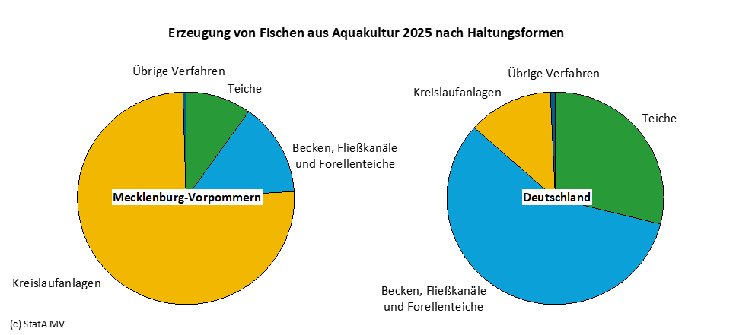
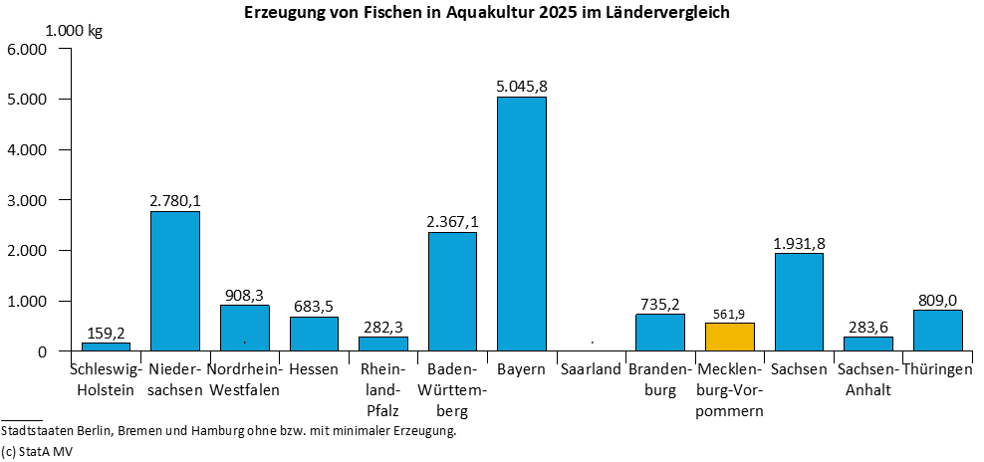
Ergebnisdarstellung
Im Berichtsjahr 2025 wurden in Mecklenburg-Vorpommern von 16 Aquakulturbetrieben rund 561,9 Tonnen Speisefische erzeugt. Das bedeutet gegenüber dem Vorjahr ein Anstieg um 2,3 Prozent bzw. 12,5 Tonnen. Deutschlandweit produzierte Mecklenburg-Vorpommern 3,4 Prozent der Gesamtmenge an Fisch.
Obwohl die Regenbogenforelle deutschlandweit der Spitzenreiter in der Speisefischproduktion ist, bleibt in Mecklenburg-Vorpommern der Afrikanische Raubwels mit 74,5 Prozent bzw. 418,6 Tonnen erzeugter Menge weiterhin an erster Stelle.
Regionale Schwerpunkte in Mecklenburg-Vorpommern sind der Landkreis Ludwigslust-Parchim mit fünf Betrieben und die Landkreise Rostock und Mecklenburgische Seeplatte mit jeweils vier Betrieben, die im Land zusammen knapp 97,8 Prozent der Fische erzeugten.

